METİN2
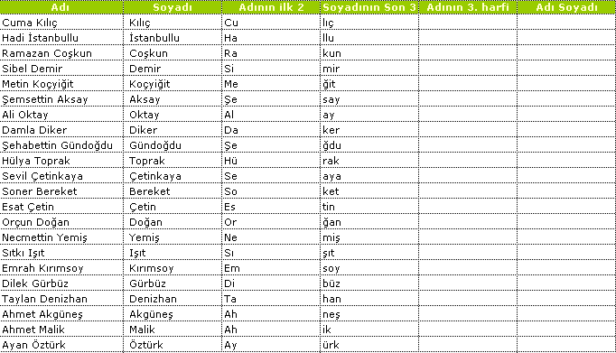
Adı | Soyadı | Adının ilk 2 | Soyadının Son 3 | Adının 3. harfi | Adı Soyadı
Cuma Kılıç
Hadi İstanbullu
Ramazan Coşkun
Sibel Demir
Metin Koçyiğit
Şemsettin Aksay
Ali Oktay
Damla Diker
Şehabettin Gündoğdu
Hülya Toprak
Sevil Çetinkaya
Soner Bereket
Esat Çetin
Orçun Doğan
Necmettin Yemiş
Sıtkı Işıt
Emrah Kırımsoy
Dilek Gürbüz
Taylan Denizhan
Ahmet Akgüneş
Ahmet Malik
Ayan Öztürk
Engin Özdemir
Hüseyin Anılan
İbrahim Taha
Kenan Arıbaş
Murat Mandıracı
Önerbay Ertuğrul
Pınar Girmen
Suat Çelik
Taner Yılmaz
Burak Öztemel
Deniz Kite
Levent Koç
Özge Dinçer
Behice Keleş
Ergun Kaya
Hasan Coşkun
Osman Şibik
Ayça Kayaş
Azem Alptekin
Kerem Köker
Yasin Uygur
Ayhan Özmekik
Buket Erezcan
Gülten Seha
Koray Cengiz

